7.1 PYC_MUA XE
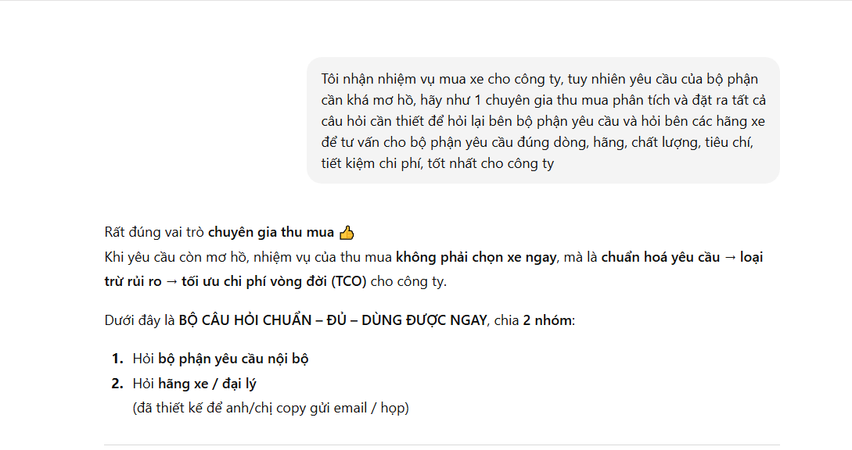

DANH SÁCH CÁC CÂU HỎI CẦN TRẢ LỜI TRƯỚC KHI CHỌN XE

STT | CÂU HỎI | TRẢ LỜI
1 | Xe dự kiến được sử dụng cho mục đích chính là gì ? (đi công tác, chở hàng, đón khách, đưa đón lãnh đạo hay sử dụng hỗn hợp)?
2 | Nếu xe chở hàng hóa, trọng tải bao nhiêu? Nếu xe chở người, tối đa bao nhiêu người?
3 | Người trực tiếp sử dụng xe là lãnh đạo, nhân viên hay tài xế chuyên trách? (dòng xe mà người sử dụng mong muốn)
4 | Tần suất sử dụng trung bình bao nhiêu km/ngày, km/tháng?
5 | Xe chủ yếu di chuyển trong đô thị, đường liên tỉnh, khu công trình hay đường xấu?
6 | Xe có yêu cầu đại diện hình ảnh, thương hiệu hoặc phục vụ tiếp khách hay không? (chọn màu sắc xe phù hợp)
7 | Loại xe mong muốn là sedan, SUV, MPV, bán tải hay xe tải, hay khác
8 | Có yêu cầu bắt buộc về nhiên liệu (xăng, dầu, hybrid, điện)? Mức tiêu hao nhiên liệu thực tế là bao nhiêu ? Nếu cân nhắc xe điện/hybrid: có hạ tầng sạc/quãng đường phù hợp không?
9 | Có yêu cầu về hộp số (tự động hay số sàn)?
10 | Có yêu cầu về gầm xe cao hoặc dẫn động (1 cầu / 2 cầu) hay không?
11 | Các tiêu chí an toàn bắt buộc (ABS, ESC, số lượng túi khí…)? Phanh ABS (Anti - Lock Brake System) là hệ thống chống bó cứng phanh, giúp bánh xe không bị bó cứng trong những trường hợp thắng khẩn cấp, chống việc bánh xe bị trượt dài trên mặt đường. ESC (Electronic Stability Control) là duy trì sự ổn định và kiểm soát của xe, ngăn ngừa tình trạng trượt bánh, mất lái hoặc lật xe
12 | Ngân sách cho mức giá lăn bánh trọn gói bao nhiêu?
13 | Sau 2-3 năm sử dụng, giá trị còn lại của xe bao nhiêu %
14 | Thời gian dự kiến sử dụng xe (ngắn hạn hay dài hạn)?
15 | Số lượng xe dự kiến mua là bao nhiêu?
16 | Thời điểm cần nhận xe?
17 | Yêu cầu khấu hao tài sản trong bao nhiêu năm?
18 | Đại lý có chương trình khuyến mãi/ giảm giá gì không?
19 | Chi phí bảo dưỡng định kỳ cho mẫu xe này khoảng bao nhiêu?
20 | Bảo hành bao lâu / bao nhiêu km?
21 | Trải nghiệm của người lái xe thực tế sau 2-3 năm mua xe: ưu và nhược điểm của xe
22 | Lấy biển số vàng hay biển số trắng
23 | Lấy biển số ở tỉnh nào
24 | Chọn cty nào đứng tên pháp nhân sở hữu xe
25 | Chọn vay theo địa chỉ cty hay văn phòng đại diện
26 | Chọn mua vay hay trả 100%
27 | Chọn ngân hàng và chính sách lãi suất cho vay (% tối đa cho vay, lãi suất cho vay, thời hạn cho vay)
28 | Có hãng xe, xuất xứ hoặc công nghệ nào không chấp nhận hay không (ví dụ: không dùng xe điện, không dùng xe Trung Quốc…)?
29 | Có yêu cầu đặc thù nào khác mà bộ phận mong muốn Thu mua lưu ý không?
30 | Muốn giữ xe bao lâu và có kế hoạch thay thế định kỳ không?

